Sheet1
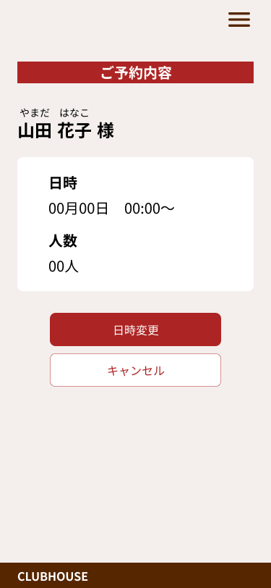

2月13日
12:00～

お時間の変更の際は、下記の○または△の時間を選択してください。

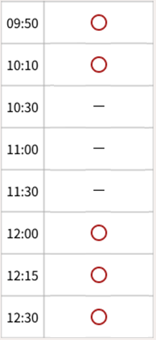

日時変更確定

予約取消

